Gràfics (Grau)
Enquesta de satisfacció del PDI de la Facultat d'Òptica i Optometria de Terrassa

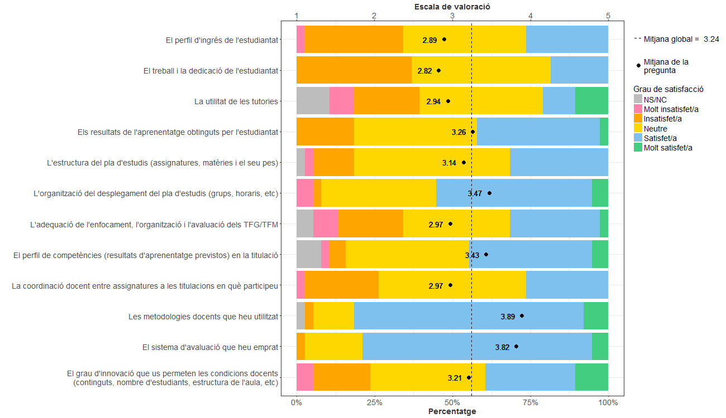
PDI que fa docència a titulacions de Grau
Indiqueu la vostra satisfacció amb:

Gràfics (Màster)
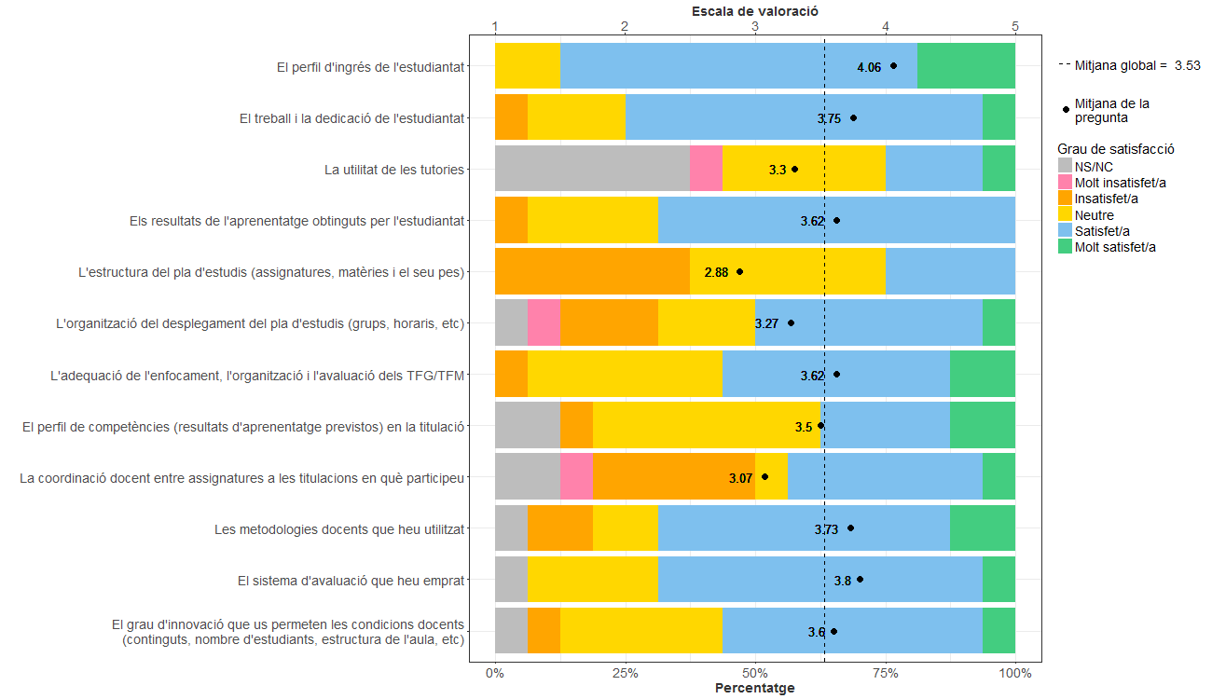
Enquesta de satisfacció del PDI de la Facultat d'Òptica i Optometria de Terrassa

PDI que fa docència a titulacions de Màster
Indiqueu la vostra satisfacció amb:

Gràfics (Grau i Màster)
Enquesta de satisfacció del PDI de la Facultat d'Òptica i Optometria de Terrassa

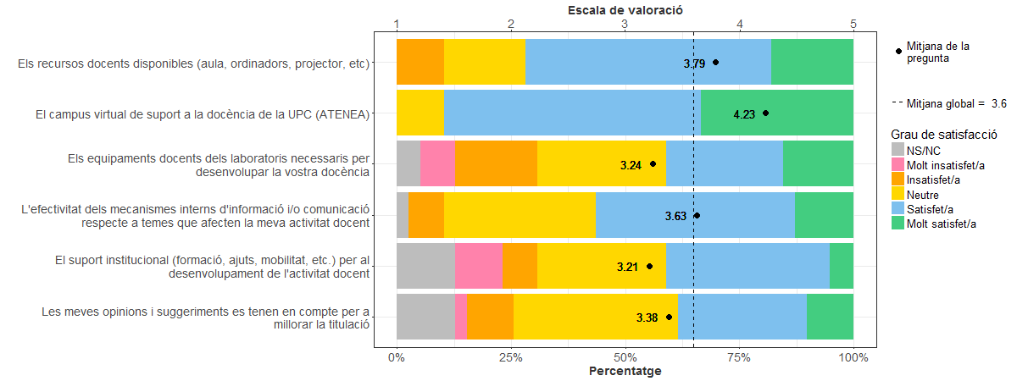
PDI que fa docència a titulacions de Grau i Màster
Indiqueu la vostra satisfacció amb:

